Inventory List
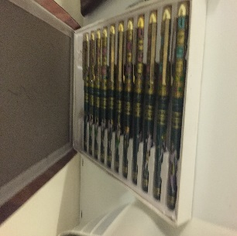
Change Log
Add New Item
Update Item
Delete Item
Set/Update Location
Print PDF
Set User
GIVEAWAYS INVENTORY LIST |  | Current User: | Aly Sultan
TOTAL INVENTORY VALUE: | TOTAL INVENTORY VALUE (USD) | INVENTORY ITEMS: | Max SKU: | Mark Items For Location: | Mark Items For Restock: | Mark Items For Depreciation:
EGP87,436.10 | $4,930.55 | 70 | 83 | Yes | Yes | Yes
SKU | CATEGORY | DESCRIPTION | DESCRIPTION (ARABIC) | PURCHASE DATE | DEPRECIATION DATE | QTY | REORDER QTY | COST | INVENTORY VALUE | EXCHANGE RATE | COST(USD) | INVENTORY VALUE (USD) | VENDOR | IMAGE | LOCATION | RESTOCK | DEPRECIATION COUNTDOWN | ADDITIONAL COMMENTS | NUMERIC SKU
0025 | General | Leather Bags | شنط جلد طبيعي | 2017-08-17 |  | 2 | 0 | EGP0.00 | EGP0.00 | EGP17.83 | $0.00 | $0.00 | TEST | 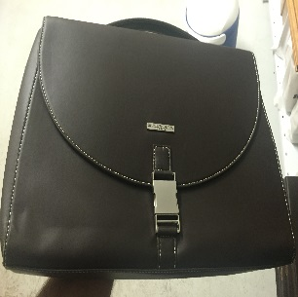 | Store no. 1 | No | NON |  | 25
0029 | General | Shell Cloth Bags | شنت شل قماش | 2017-08-17 |  | 57 | 0 | EGP0.00 | EGP0.00 | EGP17.83 | $0.00 | $0.00 | TEST | 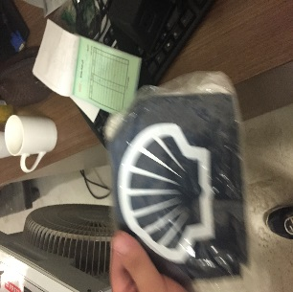 | Store no. 1 | No | NON |  | 29
0039 | General | Giveaway Bags (X-Large) | شنط لتوزيع هداية (كبيرة) | 2017-08-17 |  | 380 | 0 | EGP0.00 | EGP0.00 | EGP17.83 | $0.00 | $0.00 | TEST | 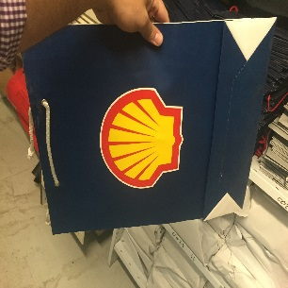 |  | No | NON |  | 39
0040 | General | Giveaway Bags (Large) | شنط لتوزيع الهداية (متوسطة) | 2017-08-17 |  | 170 | 200 | EGP0.00 | EGP0.00 | EGP17.83 | $0.00 | $0.00 | TEST | 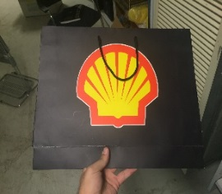 | Store no. 1 | Yes | NON |  | 40
0041 | General | Giveaway Bags (Medium) |  | 2017-08-17 |  | 120 | 0 | EGP0.00 | EGP0.00 | EGP17.83 | $0.00 | $0.00 | TEST | 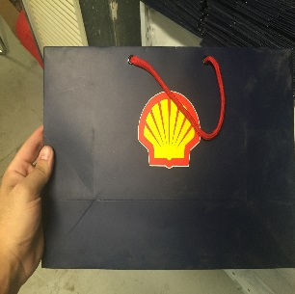 | Store no. 1 | No | NON |  | 41
0002 | General | Giveaway Bags (Small) | شنط لتوزيع الهداية (صغيرة) | 2017-08-17 |  | 550 | 0 | EGP0.00 | EGP0.00 | EGP17.83 | $0.00 | $0.00 | TEST | 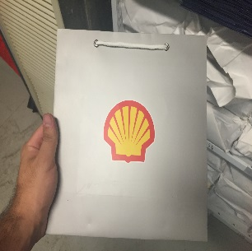 | Store no. 1 | No | NON |  | 2

Change Log
INVENTORY LIST
ISSUE VOUCHER PDF
Change Log
 |  | Total Vouchers Issued
 |  | 21
VOUCHER NO. | TIMESTAMP | SKU | DESCRIPTION | DESCRIPTION (ARABIC) | QTY | INITIAL QTY | FINAL QTY | EVENT/PEOPLE | DIRECTION | VENDOR | USER
1 | 9/17/17 | 0001 | Wooden Horse | حصان خشب | 32 | 192 | 224 |  | IN | 7amada
2 | 9/17/17 | 0001 | Wooden Horse | حصان خشب | 32 | 224 | 192 | Non | OUT
3 | 9/19/17 | 0079 | Watches With Shell Logo | ساعات بلوجو شل | 125 | 0 | 125 |  | IN | 33designs
4 | 9/19/17 | 0080 | TEST |  | 123 | 0 | 123 |  | IN | 33designs
5 | 9/19/17 | 0077 | Watch | ساعة | 10 | 0 | 10 |  | IN | 33designs
6 | 9/19/17 | 0077 | Watch | ساعة | 2 | 10 | 12 |  | IN | 33designs
7 | 9/19/17 | 0077 | Watch | ساعة | 5 | 12 | 7 | Giveaway Event A | OUT
8 | 9/19/17 | 0077 | Watch | ساعة | 10 | 0 | 10 |  | IN | 33designs
9 | 9/19/17 | 0078 | Watch | ساعة | 10 | 0 | 10 |  | IN | 33designs
10 | 9/19/17 | 0079 | Watch | ساعة | 10 | 0 | 10 |  | IN | 33designs
11 | 9/19/17 | 0077 | Watch | ساعة | 10 | 0 | 10 |  | IN | 33designs
12 | 9/19/17 | 0078 | Watch | ساعة | 50 | 0 | 50 |  | IN | 33designs
13 | 9/19/17 | 0079 | Watch (expensive) | ساعة | 10 | 0 | 10 |  | IN | 33designs
14 | 1/29/18 | 0080 | asd | asd | 123 | 0 | 123 |  | IN | asd | Lamia Ashour
15 | 1/29/18 | 0080 | asd | asd | 45 | 123 | 78 | none | OUT |  | Aly Sultan
16 | 1/29/18 | 0080 | asd | asd | 7 | 78 | 71 | ggg | OUT |  | Aly Sultan
17 | 1/29/18 | 0080 | asd | asd | 9 | 71 | 80 |  | IN | asd | Aly Sultan
18 | 1/29/18 | 0081 | Test Item |  | 100 | 0 | 100 |  | IN | 33designs | Aly Sultan
19 | 1/29/18 | 0082 | test item |  | 1000 | 0 | 1000 |  | IN |  | Aly Sultan
20 | 1/29/18 | 0083 | Item post commit |  | 123 | 0 | 123 |  | IN |  | Aly Sultan
21 | 1/30/18 | 0082 | test item |  | 100 | 1000 | 900 | Test Event | OUT |  | Aly Sultan

PDF Preview
DESCRIPTION | DESCRIPTION (ARABIC) | QTY | COST | COST(USD) | IMAGE
Leather Bags | شنط جلد طبيعي | 2 | EGP0.00 | $0.00 | 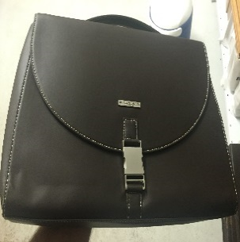
Shell Cloth Bags | شنت شل قماش | 57 | EGP0.00 | $0.00 | 
Giveaway Bags (X-Large) | شنط لتوزيع هداية (كبيرة) | 380 | EGP0.00 | $0.00 | 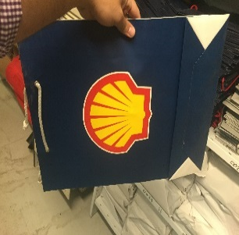
Giveaway Bags (Large) | شنط لتوزيع الهداية (متوسطة) | 170 | EGP0.00 | $0.00 | 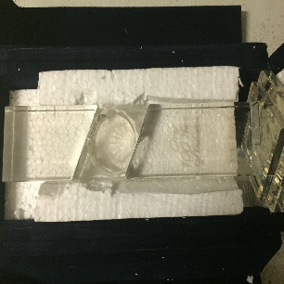
Giveaway Bags (Medium) |  | 120 | EGP0.00 | $0.00
Giveaway Bags (Small) | شنط لتوزيع الهداية (صغيرة) | 550 | EGP0.00 | $0.00

 |  |  |  |  | 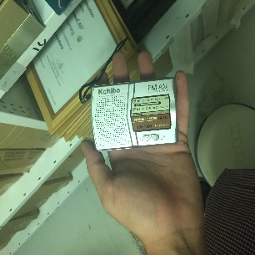

 |  |  |  |  | 